Sheet1
O que é Analise Dupont? | Utilidade
A análise DuPont é uma fórmula usada para avaliar o desempenho financeiro de uma empresa com base em seu retorno sobre o patrimônio líquido (ROE). | Investidores: Podem utiliza-la para identificar atividades financeiras que impactam o ROE Comparação entra Empresas: Os investidores também podem usar essa análise para comparar a eficéncia operacional de duas empresas que atuam no mesmo setor. Gestores: Podem empregá-la para identificar fraquezas que precisam ser abordadas.

ROE: Revela quão bem uma empresa utiliza o capital dos acionistas.
ROE = $\frac{Lucro liquido}{Patrimônio liquido/Capitalpróprio}$

ROE $=\frac{Lucro liquido}{Vendas}∗\frac{vendas}{Ativos}∗\frac{Ativo}{Património liquido}$
Existem três rácios financeiras principais que impulsionam o ROE: | Limitações
 | Dependência de Dados e processos contábeis: Depende de dados e equações contábeis que podem ser suscetiveis a manipulações. Falta de Contexto: É necessário ao avaliar se os indices individuais são altos ou baixos.
Eficiência operacional [Rendibilidade Liquida das vendas]: Que é representada pela margem de lucro líquido ou lucro líquido dividido pelas vendas ou receitas totais. | 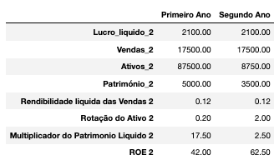
Eficiência no uso de ativos [Rotação do Ativo]: Que é presentada pela vendas divido pelo ativos | Cabtina_2 Observações:¶¶. 1. Aumento na Alancagem: Indica um aumento nas dividas, resultando na redução do capital próprio. 2. Mantém lucro e ativos: Sugere riscos adicionais, uma vez que a divida ainda não ocasionou impacto significativo ou contribiu com valor real.
Alavancagem financeira [Multiplicador do Património]: Uma rácio medida pelo multiplicador de patrimônio, que é igual dos ativos dividido pelo patrimônio médio

